Друк


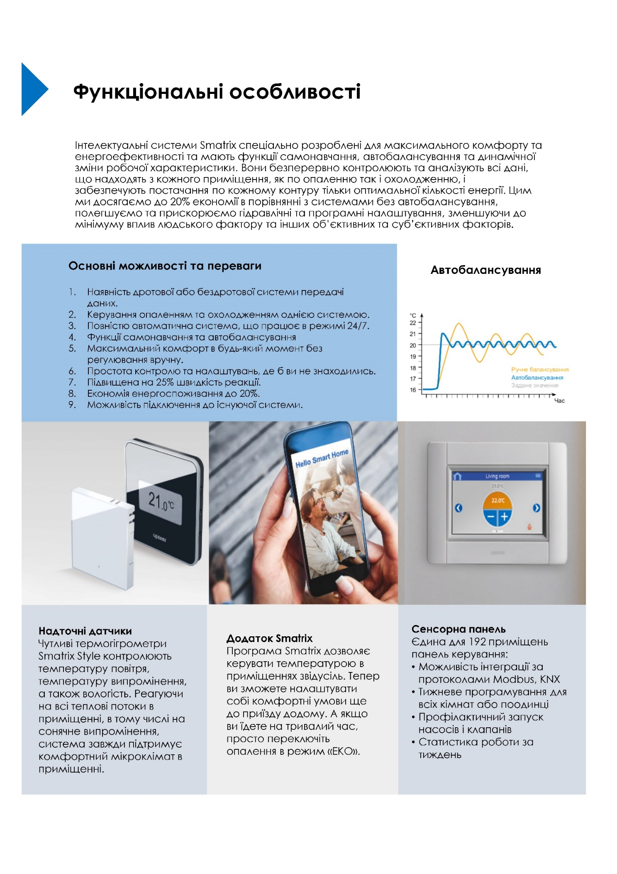

Комерційна пропозиція

Артикул | Опис | Ціна за од. з ПДВ, Євро | К-ть, шт | Вартість з ПДВ, Євро
 | Дротова автоматика Uponor Smatrix Pulse
1093017 | Uponor Smatrix Base Контролер Pulse X-245 BUS 6X | 310.33 | 2 | 620.66
1093134 | Uponor Smatrix Base Модуль розширення Pulse M-242 BUS 6X | 101.48 | 2 | 202.96
1087813 | Uponor Smatrix Base Дротовий термогігрометр Style T-149 Bus | 142.84 | 16 | 2,285.44
1093030 | Uponor Smatrix Модуль Wi-Fi Pulse com R-208 | 825.87 | 1 | 825.87
1000138 | Uponor Vario PLUS Сервопривід для пласт. колекторів NC 24V MT30x1,5 | 32.92 | 23 | 757.16
 |  |  | Знижка | 0.00
 |  |  | Всього Євро, з ПДВ | 4,692.09

Юрій Волох
Технічний представник
T | +38 (044) 209 7909
M | +38 (067) 487 5641
W | www.uponor.ua

Представництво UPONOR GmbH
проспект Миру, 15-А,
Київ, Україна
2105

